OMC
SALVAGUARDIA - ESTADÍSTICAS ORGANIZACIÓN MUNDIAL DEL COMERCIO - OMC

1. Investigaciones de salvaguardia iniciadas 1995 - 2021

 | Año | Investigaciones
 | 1995 | 2
 | 1996 | 5
 | 1997 | 3
 | 1998 | 10
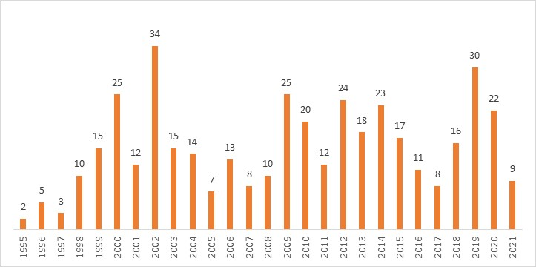
 | 1999 | 15
 | 2000 | 25
 | 2001 | 12
 | 2002 | 34
 | 2003 | 15
 | 2004 | 14
 | 2005 | 7
 | 2006 | 13
 | 2007 | 8
 | 2008 | 10
 | 2009 | 25
 | 2010 | 20
 | 2011 | 12
 | 2012 | 24
 | 2013 | 18 | Fuente: OMC.
 | 2014 | 23
 | 2015 | 17
 | 2016 | 11
 | 2017 | 8
 | 2018 | 16
 | 2019 | 30
 | 2020 | 22
 | 2021 | 9
 | Total | 408
 | Fuente: OMC

